Graph1
1100102 | 1100101
伊勢海運 中部コーポ | 0
5933100 | 5917000
愛知 | 0
豊橋 | 0
大橋 | 0

データ受入（サンプル)
伝票№ | 伝票日付(年) | 伝票日付(月) | 伝票日付(日) | 伝票№フラグ | 行番号 | 行ID | 納期(年) | 納期(月) | 納期(日) | 受注№ | 得意先コード | 得意先名１ | 得意先名２ | 敬称 | 担当者コード | 担当者名 | 部門１コード | 部門１名 | 部門２コード | 部門２名 | 部門３コード | 部門３名 | 部門４コード | 部門４名 | 部門５コード | 部門５名 | 納入先コード | 請求先コード | 摘要 | 予備数値区分[伝票] | 予備数値２区分[伝票] | 予備数値３区分[伝票] | 予備数値４区分[伝票] | 予備数値５区分[伝票] | 予備数値[伝票] | 予備数値２[伝票] | 予備数値３[伝票] | 予備数値４[伝票] | 予備数値５[伝票] | 予備日付[伝票](年) | 予備日付[伝票](月) | 予備日付[伝票](日) | 予備日付２[伝票](年) | 予備日付２[伝票](月) | 予備日付２[伝票](日) | 予備日付３[伝票](年) | 予備日付３[伝票](月) | 予備日付３[伝票](日) | 予備日付４[伝票](年) | 予備日付４[伝票](月) | 予備日付４[伝票](日) | 予備日付５[伝票](年) | 予備日付５[伝票](月) | 予備日付５[伝票](日) | 予備摘要[伝票] | 予備摘要２[伝票] | 予備摘要３[伝票] | 予備摘要４[伝票] | 予備摘要５[伝票] | 社店コード | 分類コード | 取引先コード | 発行区分 | 明細種 | 商品コード | 商品名１ | 商品名２ | 商品名３ | 商品名４ | 商品名５ | 倉庫コード | ケース使用単価 | 数量小数桁数 | 単価小数桁数 | 売単価小数桁数 | 数量小数端数処理 | 入数 | 箱数 | 数量 | 単位 | 単価 | 金額 | 本体金額 | 消費税額 | 原単価 | 原価 | 原価本体金額 | 売単価 | 売価金額 | 備考 | 予備数値区分[明細] | 予備数値２区分[明細] | 予備数値３区分[明細] | 予備数値４区分[明細] | 予備数値５区分[明細] | 予備数値[明細] | 予備数値２[明細] | 予備数値３[明細] | 予備数値４[明細] | 予備数値５[明細] | 予備日付[明細](年) | 予備日付[明細](月) | 予備日付[明細](日) | 予備日付２[明細](年) | 予備日付２[明細](月) | 予備日付２[明細](日) | 予備日付３[明細](年) | 予備日付３[明細](月) | 予備日付３[明細](日) | 予備日付４[明細](年) | 予備日付４[明細](月) | 予備日付４[明細](日) | 予備日付５[明細](年) | 予備日付５[明細](月) | 予備日付５[明細](日) | 予備摘要[明細] | 予備摘要２[明細] | 予備摘要３[明細] | 予備摘要４[明細] | 予備摘要５[明細] | 消費税区分 | 消費税率表№ | 税額計算単位 | 税額端数桁 | 税額端数処理 | 金額端数桁 | 金額端数処理 | 付箋 | 仕入先コード | 計算式コード | 計算式 数値１小数桁数 | 計算式 数値２小数桁数 | 計算式 数値３小数桁数 | 計算式 数値４小数桁数 | 計算式 数値５小数桁数 | 計算式 数値６小数桁数 | 計算式 数値７小数桁数 | 計算式 数値８小数桁数 | 計算式 数値９小数桁数 | 計算式 数値１０小数桁数 | 計算式 数値１１小数桁数 | 計算式 数値１２小数桁数 | 計算式 数値１ | 計算式 数値２ | 計算式 数値３ | 計算式 数値４ | 計算式 数値５ | 計算式 数値６ | 計算式 数値７ | 計算式 数値８ | 計算式 数値９ | 計算式 数値１０ | 計算式 数値１１ | 計算式 数値１２ | 計算式 日付１(年) | 計算式 日付１(月) | 計算式 日付１(日) | 計算式 日付２(年) | 計算式 日付２(月) | 計算式 日付２(日) | 計算式 日付３(年) | 計算式 日付３(月) | 計算式 日付３(日) | 計算式 日付４(年) | 計算式 日付４(月) | 計算式 日付４(日) | 計算式 日付５(年) | 計算式 日付５(月) | 計算式 日付５(日) | 計算式 日付６(年) | 計算式 日付６(月) | 計算式 日付６(日) | 計算式 日付７(年) | 計算式 日付７(月) | 計算式 日付７(日) | 計算式 日付８(年) | 計算式 日付８(月) | 計算式 日付８(日) | 計算式 文字１ | 計算式 文字２ | 計算式 文字３ | 計算式 文字４ | 計算式 文字５ | 計算式 文字６ | 計算式 文字７ | 計算式 文字８
230881 | 2023 | 8 | 8 | 0 | 1 | 0 | 2023 | 8 | 8 | 230881 | 52120 |  |  |  | 1 | 井上幸次 |  |  |  |  |  |  |  |  |  |  | 5212005 | 52120 |  |  |  |  |  |  |  |  |  |  |  | 2023 | 8 | 10 |  |  |  |  |  |  |  |  |  |  |  |  | 0 |  |  |  |  |  |  |  |  | 1 | 3040144 |  |  |  |  |  | 2 | 2 | 0 | 2 | 0 | 3 | 78 | 10 | 780 |  |  |  |  |  |  |  |  |  |  |  | 1 | 1 | 1 | 1 | 1 | 0 | 0 | 0 | 0 | 0 | 2023 | 8 | 8 | 1900 | 1 | 1 | 1900 | 1 | 1 | 1900 | 1 | 1 | 1900 | 1 | 1 |  |  |  |  |  | 2 | 1 | 2 | 1 | 3 | 1 | 3 | 0 | 0 | 0 | 0 | 0 | 0 | 0 | 0 | 0 | 0 | 0 | 0 | 0 | 0 | 0 | 0 | 0 | 0 | 0 | 0 | 0 | 0 | 0 | 0 | 0 | 0 | 0 | 1900 | 1 | 1 | 1900 | 1 | 1 | 1900 | 1 | 1 | 1900 | 1 | 1 | 1900 | 1 | 1 | 1900 | 1 | 1 | 1900 | 1 | 1 | 1900 | 1 | 1
230881 | 2023 | 8 | 8 | 0 | 2 | 0 | 2023 | 8 | 8 | 230881 | 52120 |  |  |  | 1 | 井上幸次 |  |  |  |  |  |  |  |  |  |  | 5212005 | 52120 |  |  |  |  |  |  |  |  |  |  |  | 2023 | 8 | 10 |  |  |  |  |  |  |  |  |  |  |  |  | 0 |  |  |  |  |  |  |  |  | 1 | 3030144 |  |  |  |  |  | 2 | 2 | 0 | 2 | 0 | 3 | 140 | 4 | 560 |  |  |  |  |  |  |  |  |  |  |  | 1 | 1 | 1 | 1 | 1 | 0 | 0 | 0 | 0 | 0 | 2023 | 8 | 8 | 1900 | 1 | 1 | 1900 | 1 | 1 | 1900 | 1 | 1 | 1900 | 1 | 1 |  |  |  |  |  | 2 | 1 | 2 | 1 | 3 | 1 | 3 | 0 | 0 | 0 | 0 | 0 | 0 | 0 | 0 | 0 | 0 | 0 | 0 | 0 | 0 | 0 | 0 | 0 | 0 | 0 | 0 | 0 | 0 | 0 | 0 | 0 | 0 | 0 | 1900 | 1 | 1 | 1900 | 1 | 1 | 1900 | 1 | 1 | 1900 | 1 | 1 | 1900 | 1 | 1 | 1900 | 1 | 1 | 1900 | 1 | 1 | 1900 | 1 | 1
230881 | 2023 | 8 | 8 | 0 | 2 | 0 | 2023 | 8 | 8 | 230881 | 52120 |  |  |  | 1 | 井上幸次 |  |  |  |  |  |  |  |  |  |  | 5212005 | 52120 |  |  |  |  |  |  |  |  |  |  |  | 2023 | 8 | 10 |  |  |  |  |  |  |  |  |  |  |  |  | 0 |  |  |  |  |  |  |  |  | 1 | 3030056 |  |  |  |  |  | 2 | 2 | 0 | 2 | 0 | 3 | 350 | 1 | 350 |  |  |  |  |  |  |  |  |  |  |  | 1 | 1 | 1 | 1 | 1 | 0 | 0 | 0 | 0 | 0 | 2023 | 8 | 8 | 1900 | 1 | 1 | 1900 | 1 | 1 | 1900 | 1 | 1 | 1900 | 1 | 1 |  |  |  |  |  | 2 | 1 | 2 | 1 | 3 | 1 | 3 | 0 | 0 | 0 | 0 | 0 | 0 | 0 | 0 | 0 | 0 | 0 | 0 | 0 | 0 | 0 | 0 | 0 | 0 | 0 | 0 | 0 | 0 | 0 | 0 | 0 | 0 | 0 | 1900 | 1 | 1 | 1900 | 1 | 1 | 1900 | 1 | 1 | 1900 | 1 | 1 | 1900 | 1 | 1 | 1900 | 1 | 1 | 1900 | 1 | 1 | 1900 | 1 | 1
230824 | 2023 | 8 | 2 | 0 | 1 | 0 | 2023 | 8 | 2 | 230824 | 90601 |  |  |  | 1 | 井上幸次 |  |  |  |  |  |  |  |  |  |  | 9060102 | 90601 |  |  |  |  |  |  |  |  |  |  |  | 2023 | 8 | 4 |  |  |  |  |  |  |  |  |  |  |  |  | No.PJU230800002 |  |  |  |  |  |  |  |  | 1 | 3055050 |  |  |  |  |  | 2 | 2 | 0 | 2 | 0 | 3 | 138 | 18 | 2484 |  |  |  |  |  |  |  |  |  |  |  | 1 | 1 | 1 | 1 | 1 | 0 | 0 | 0 | 0 | 0 | 2023 | 8 | 2 | 1900 | 1 | 1 | 1900 | 1 | 1 | 1900 | 1 | 1 | 1900 | 1 | 1 |  |  |  |  |  | 2 | 1 | 2 | 1 | 3 | 1 | 3 | 0 | 0 | 0 | 0 | 0 | 0 | 0 | 0 | 0 | 0 | 0 | 0 | 0 | 0 | 0 | 0 | 0 | 0 | 0 | 0 | 0 | 0 | 0 | 0 | 0 | 0 | 0 | 1900 | 1 | 1 | 1900 | 1 | 1 | 1900 | 1 | 1 | 1900 | 1 | 1 | 1900 | 1 | 1 | 1900 | 1 | 1 | 1900 | 1 | 1 | 1900 | 1 | 1
230835 | 2023 | 8 | 3 | 0 | 1 | 0 | 2023 | 8 | 3 | 230835 | 96521 |  |  |  | 1 | 井上幸次 |  |  |  |  |  |  |  |  |  |  | 9652100 | 96521 |  |  |  |  |  |  |  |  |  |  |  | 2023 | 8 | 8 |  |  |  |  |  |  |  |  |  |  |  |  | No.5236687-00 |  |  |  |  |  |  |  |  | 1 | 1550740 |  |  |  |  |  | 2 | 2 | 0 | 2 | 0 | 3 | 120 | 64 | 7680 |  |  |  |  |  |  |  |  |  |  |  | 1 | 1 | 1 | 1 | 1 | 0 | 0 | 0 | 0 | 0 | 2023 | 8 | 3 | 1900 | 1 | 1 | 1900 | 1 | 1 | 1900 | 1 | 1 | 1900 | 1 | 1 |  |  |  |  |  | 2 | 1 | 2 | 1 | 3 | 1 | 3 | 0 | 0 | 0 | 0 | 0 | 0 | 0 | 0 | 0 | 0 | 0 | 0 | 0 | 0 | 0 | 0 | 0 | 0 | 0 | 0 | 0 | 0 | 0 | 0 | 0 | 0 | 0 | 1900 | 1 | 1 | 1900 | 1 | 1 | 1900 | 1 | 1 | 1900 | 1 | 1 | 1900 | 1 | 1 | 1900 | 1 | 1 | 1900 | 1 | 1 | 1900 | 1 | 1
230896 | 2023 | 8 | 9 | 0 | 1 | 0 | 2023 | 8 | 9 | 230896 | 96521 |  |  |  | 1 | 井上幸次 |  |  |  |  |  |  |  |  |  |  | 9652100 | 96521 |  |  |  |  |  |  |  |  |  |  |  | 2023 | 8 | 18 |  |  |  |  |  |  |  |  |  |  |  |  | No.5236687-00 |  |  |  |  |  |  |  |  | 1 | 1550740 |  |  |  |  |  | 2 | 2 | 0 | 2 | 0 | 3 | 120 | 64 | 7680 |  |  |  |  |  |  |  |  |  |  |  | 1 | 1 | 1 | 1 | 1 | 0 | 0 | 0 | 0 | 0 | 2023 | 8 | 9 | 1900 | 1 | 1 | 1900 | 1 | 1 | 1900 | 1 | 1 | 1900 | 1 | 1 |  |  |  |  |  | 2 | 1 | 2 | 1 | 3 | 1 | 3 | 0 | 0 | 0 | 0 | 0 | 0 | 0 | 0 | 0 | 0 | 0 | 0 | 0 | 0 | 0 | 0 | 0 | 0 | 0 | 0 | 0 | 0 | 0 | 0 | 0 | 0 | 0 | 1900 | 1 | 1 | 1900 | 1 | 1 | 1900 | 1 | 1 | 1900 | 1 | 1 | 1900 | 1 | 1 | 1900 | 1 | 1 | 1900 | 1 | 1 | 1900 | 1 | 1
2308217 | 2023 | 8 | 21 | 0 | 1 | 0 | 2023 | 8 | 21 | 2308217 | 96521 |  |  |  | 1 | 井上幸次 |  |  |  |  |  |  |  |  |  |  | 9652100 | 96521 |  |  |  |  |  |  |  |  |  |  |  | 2023 | 8 | 24 |  |  |  |  |  |  |  |  |  |  |  |  | No.5236687-00 |  |  |  |  |  |  |  |  | 1 | 1550740 |  |  |  |  |  | 2 | 2 | 0 | 2 | 0 | 3 | 120 | 64 | 7680 |  |  |  |  |  |  |  |  |  |  |  | 1 | 1 | 1 | 1 | 1 | 0 | 0 | 0 | 0 | 0 | 2023 | 8 | 21 | 1900 | 1 | 1 | 1900 | 1 | 1 | 1900 | 1 | 1 | 1900 | 1 | 1 |  |  |  |  |  | 2 | 1 | 2 | 1 | 3 | 1 | 3 | 0 | 0 | 0 | 0 | 0 | 0 | 0 | 0 | 0 | 0 | 0 | 0 | 0 | 0 | 0 | 0 | 0 | 0 | 0 | 0 | 0 | 0 | 0 | 0 | 0 | 0 | 0 | 1900 | 1 | 1 | 1900 | 1 | 1 | 1900 | 1 | 1 | 1900 | 1 | 1 | 1900 | 1 | 1 | 1900 | 1 | 1 | 1900 | 1 | 1 | 1900 | 1 | 1
230878 | 2023 | 8 | 7 | 0 | 1 | 0 | 2023 | 8 | 7 | 230878 | 89060 |  |  |  | 2 | 井上裕章 |  |  |  |  |  |  |  |  |  |  | 8906000 | 89060 |  |  |  |  |  |  |  |  |  |  |  | 1900 | 1 | 0 |  |  |  |  |  |  |  |  |  |  |  |  | 0 |  |  |  |  |  |  |  |  | 1 | 1551333 |  |  |  |  |  | 2 | 2 | 0 | 2 | 0 | 3 | 40 | 5 | 200 |  |  |  |  |  |  |  |  |  |  |  | 1 | 1 | 1 | 1 | 1 | 0 | 0 | 0 | 0 | 0 | 2023 | 8 | 7 | 1900 | 1 | 1 | 1900 | 1 | 1 | 1900 | 1 | 1 | 1900 | 1 | 1 |  |  |  |  |  | 2 | 1 | 2 | 1 | 3 | 1 | 3 | 0 | 0 | 0 | 0 | 0 | 0 | 0 | 0 | 0 | 0 | 0 | 0 | 0 | 0 | 0 | 0 | 0 | 0 | 0 | 0 | 0 | 0 | 0 | 0 | 0 | 0 | 0 | 1900 | 1 | 1 | 1900 | 1 | 1 | 1900 | 1 | 1 | 1900 | 1 | 1 | 1900 | 1 | 1 | 1900 | 1 | 1 | 1900 | 1 | 1 | 1900 | 1 | 1
230878 | 2023 | 8 | 7 | 0 | 2 | 0 | 2023 | 8 | 7 | 230878 | 89060 |  |  |  | 2 | 井上裕章 |  |  |  |  |  |  |  |  |  |  | 8906000 | 89060 |  |  |  |  |  |  |  |  |  |  |  | 1900 | 1 | 0 |  |  |  |  |  |  |  |  |  |  |  |  | 0 |  |  |  |  |  |  |  |  | 1 | 1551333 |  |  |  |  |  | 2 | 2 | 0 | 2 | 0 | 3 | 40 | 11 | 440 |  |  |  |  |  |  |  |  |  |  |  | 1 | 1 | 1 | 1 | 1 | 0 | 0 | 0 | 0 | 0 | 2023 | 8 | 7 | 1900 | 1 | 1 | 1900 | 1 | 1 | 1900 | 1 | 1 | 1900 | 1 | 1 |  |  |  |  |  | 2 | 1 | 2 | 1 | 3 | 1 | 3 | 0 | 0 | 0 | 0 | 0 | 0 | 0 | 0 | 0 | 0 | 0 | 0 | 0 | 0 | 0 | 0 | 0 | 0 | 0 | 0 | 0 | 0 | 0 | 0 | 0 | 0 | 0 | 1900 | 1 | 1 | 1900 | 1 | 1 | 1900 | 1 | 1 | 1900 | 1 | 1 | 1900 | 1 | 1 | 1900 | 1 | 1 | 1900 | 1 | 1 | 1900 | 1 | 1
2308110 | 2023 | 8 | 1 | 0 | 1 | 0 | 2023 | 8 | 1 | 2308110 | 51730 |  |  |  | 1 | 井上幸次 |  |  |  |  |  |  |  |  |  |  | 5173000 | 51730 |  |  |  |  |  |  |  |  |  |  |  | 2023 | 8 | 3 |  |  |  |  |  |  |  |  |  |  |  |  | 0 |  |  |  |  |  |  |  |  | 1 | 1004520 |  |  |  |  |  | 2 | 2 | 0 | 2 | 0 | 3 | 950 | 7 | 6650 |  |  |  |  |  |  |  |  |  |  |  | 1 | 1 | 1 | 1 | 1 | 0 | 0 | 0 | 0 | 0 | 2023 | 8 | 1 | 1900 | 1 | 1 | 1900 | 1 | 1 | 1900 | 1 | 1 | 1900 | 1 | 1 |  |  |  |  |  | 2 | 1 | 2 | 1 | 3 | 1 | 3 | 0 | 0 | 0 | 0 | 0 | 0 | 0 | 0 | 0 | 0 | 0 | 0 | 0 | 0 | 0 | 0 | 0 | 0 | 0 | 0 | 0 | 0 | 0 | 0 | 0 | 0 | 0 | 1900 | 1 | 1 | 1900 | 1 | 1 | 1900 | 1 | 1 | 1900 | 1 | 1 | 1900 | 1 | 1 | 1900 | 1 | 1 | 1900 | 1 | 1 | 1900 | 1 | 1
2308110 | 2023 | 8 | 1 | 0 | 2 | 0 | 2023 | 8 | 1 | 2308110 | 51730 |  |  |  | 1 | 井上幸次 |  |  |  |  |  |  |  |  |  |  | 5173000 | 51730 |  |  |  |  |  |  |  |  |  |  |  | 2023 | 8 | 3 |  |  |  |  |  |  |  |  |  |  |  |  | 0 |  |  |  |  |  |  |  |  | 1 | 1014600 |  |  |  |  |  | 2 | 2 | 0 | 2 | 0 | 3 | 1600 | 1 | 1600 |  |  |  |  |  |  |  |  |  |  |  | 1 | 1 | 1 | 1 | 1 | 0 | 0 | 0 | 0 | 0 | 2023 | 8 | 1 | 1900 | 1 | 1 | 1900 | 1 | 1 | 1900 | 1 | 1 | 1900 | 1 | 1 |  |  |  |  |  | 2 | 1 | 2 | 1 | 3 | 1 | 3 | 0 | 0 | 0 | 0 | 0 | 0 | 0 | 0 | 0 | 0 | 0 | 0 | 0 | 0 | 0 | 0 | 0 | 0 | 0 | 0 | 0 | 0 | 0 | 0 | 0 | 0 | 0 | 1900 | 1 | 1 | 1900 | 1 | 1 | 1900 | 1 | 1 | 1900 | 1 | 1 | 1900 | 1 | 1 | 1900 | 1 | 1 | 1900 | 1 | 1 | 1900 | 1 | 1
2308110 | 2023 | 8 | 1 | 0 | 2 | 0 | 2023 | 8 | 1 | 2308110 | 51730 |  |  |  | 1 | 井上幸次 |  |  |  |  |  |  |  |  |  |  | 5173000 | 51730 |  |  |  |  |  |  |  |  |  |  |  | 2023 | 8 | 3 |  |  |  |  |  |  |  |  |  |  |  |  | 0 |  |  |  |  |  |  |  |  | 1 | 1028020 |  |  |  |  |  | 2 | 2 | 0 | 2 | 0 | 3 | 250 | 2 | 500 |  |  |  |  |  |  |  |  |  |  |  | 1 | 1 | 1 | 1 | 1 | 0 | 0 | 0 | 0 | 0 | 2023 | 8 | 1 | 1900 | 1 | 1 | 1900 | 1 | 1 | 1900 | 1 | 1 | 1900 | 1 | 1 |  |  |  |  |  | 2 | 1 | 2 | 1 | 3 | 1 | 3 | 0 | 0 | 0 | 0 | 0 | 0 | 0 | 0 | 0 | 0 | 0 | 0 | 0 | 0 | 0 | 0 | 0 | 0 | 0 | 0 | 0 | 0 | 0 | 0 | 0 | 0 | 0 | 1900 | 1 | 1 | 1900 | 1 | 1 | 1900 | 1 | 1 | 1900 | 1 | 1 | 1900 | 1 | 1 | 1900 | 1 | 1 | 1900 | 1 | 1 | 1900 | 1 | 1
 |  |  |  |  |  |  | 出荷日 |  |  | 荷日013 |  |  |  |  |  |  |  |  |  |  |  |  |  |  |  |  |  |  |  |  |  |  |  |  |  |  |  |  |  | 着日 |  |  |  |  |  |  |  |  |  |  |  |  |  |  | 客先注文番号 |  |  |  |  |  |  |  |  |  |  |  |  |  |  |  |  |  | BMが1->2,18->1
 |  |  |  |  |  |  |  |  |  | 014
 |  |  |  |  |  |  |  |  |  | 015
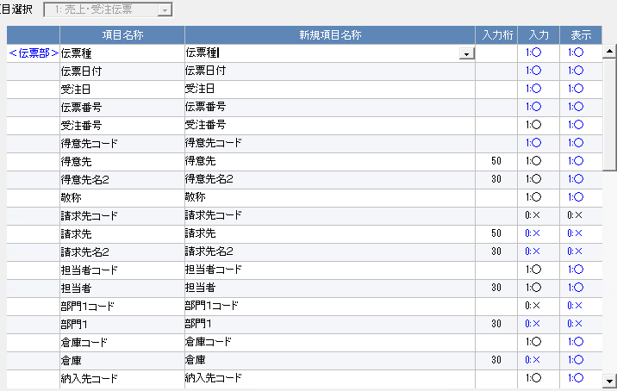
 |  |  |  |  |  |  |  |  |  | 016
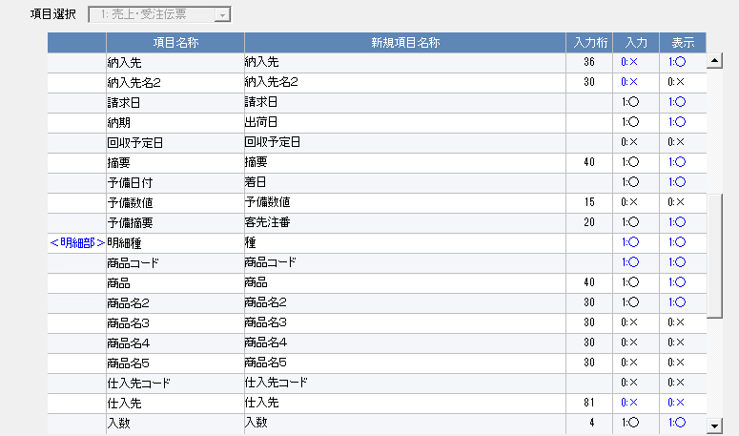
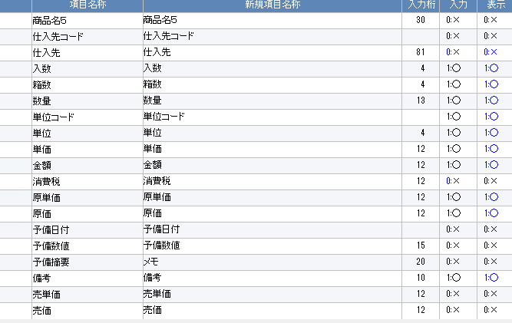
 |  |  |  |  |  |  |  |  |  | 017
 |  |  |  |  |  |  |  |  |  | 018
 |  |  |  |  |  |  |  |  |  | 019
 |  |  |  |  |  |  |  |  |  | 020
 |  |  |  |  |  |  |  |  |  | 021
 |  |  |  |  |  |  |  |  |  | 022
 |  |  |  |  |  |  |  |  |  | 023

